상품제안서
화이트 메모보드 | 상품코드: S30682

 |  |  |  |  |  |  | 02-713-8555 | www.synergygift.co.kr
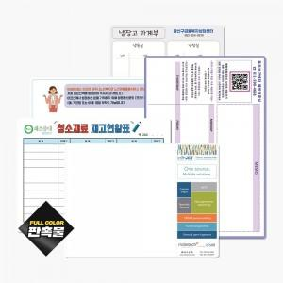

【상세/제작정보】

【인쇄/포장옵션】 | 풀칼라 / OPP(비닐)

【공급단가】 | 수량 | 100~ | 300~ | 500~ | 1,000~ | 3,000~
*VAT별도 | 200*300mm | 7,730원 | 5,850원 | 4,600원 | 2,950원 | 2,870원
 | 300*400mm | 13,250원 | 8,510원 | 5,620원 | 4,420원 | 4,300원

【상품 URL】 | https://www.synergygift.co.kr:443/src/goods_detail.php?gdno=30682

